Journal entrées et sorties
 |  |  |  | JOURNAL D'ENTRÉES ET SORTIES

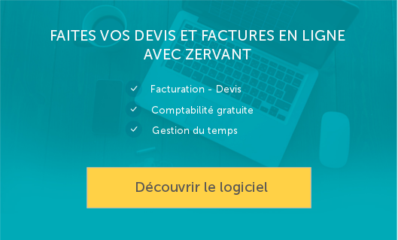
Date | Ref | Entrée | Sortie
2015-08-25 | A00001 | 100 |  |  | Navigation
2015-08-27 | A23400 | 50 |  |  | > Vérifier l'état des stocks
2015-08-30 | B00001 | 100 |  |  | > Accéder à la base de données articles
2015-09-04 | A00001 |  | 100
2015-09-14 | C00002
2015-09-17 | D12000 | 50
2015-09-18 | D12000 |  | 60 |  | Instructions
2015-09-20 | P00001 |  | 2 |  | Comment utiliser le tableau de suivi de stocks
2015-09-21 | P00002 |  | 3
 |  |  |  |  | Plus d'outils Zervant
 |  |  |  |  | Comptabilité gratuite
 |  |  |  |  | Logiciel de facturation

